产品确认书 V3.0
产品需求确认书

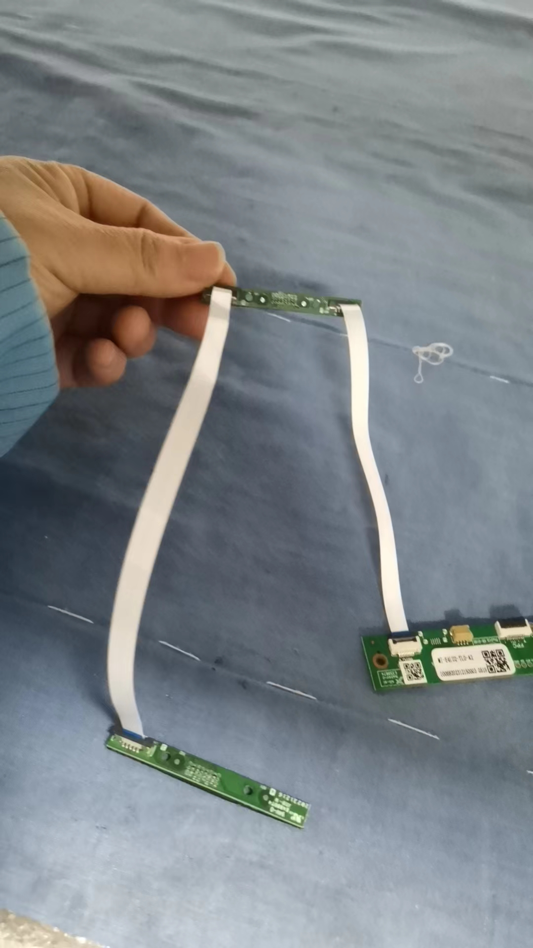
客户基础信息 | 客户名称 | 天乐达
 | 新空机型名称 | MI-E4LU2-TLD-A3
 | 客户物料代码 | 11.6寸机器:10010250014
客户需求信息 | 阵列麦信息 | E4MIC | 固件 | MIC_APP_V0004_PNE_MI-E8LU2-JXZN-A1-DAT202306251140-GH5d3e95d8
 | 摄像头信息 | - | 固件 | -
 | 采样率 | 16K
 | 板卡型号
 | 是否带支架 | □是 R否 | □定制 □常规 | □3D □开模 £主板支架
 | FFC长度 | 麦板之间连接FFC线为200mm，麦板与主控板连接FFC线125mm（安装方式如图）
 | 是否带线材 | R否 □是
 | 是否带摄像头连接线 | R无 □150mm □300m
 | 是否需要散热铝片和导热硅胶： | R否 □是（注意: ）
 | 是否带转接小板 | R否 □是（默认带1500mm长FFC线）
 | 备注
 | 出货方式 | RPCBA £内置发货 □外置发货
更新信息 | 上次更新时间
 | 本次更新时间 | 2023-11-29

拟制：吴卓霓 |  |  |  | 版本V3.0

